LTE 2600
 | PER.Pueblo Sol

LTE 2600

 | DATOS GENERALES LTE-2600 ESTADO ACTUAL |  |  |  |  |  |  |  |  | FPFH

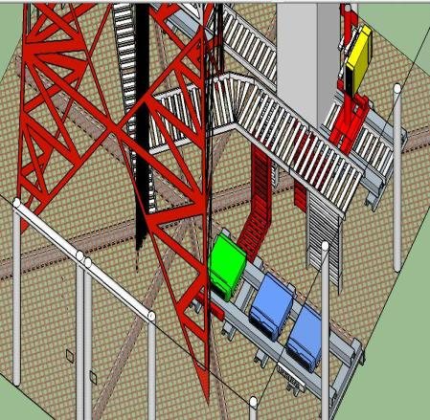
se proyecta en posicion actual del fsmf de lte 2600 reutilizando cable amphenol
FPFH A PROYECTAR EN ACTUAL POSICION DE FSMF LTE 2600
 |  | SECTOR L1 | SECTOR L2 | SECTOR L3 | SECTOR L4 | SECTOR T1 | SECTOR T2 | SECTOR T3 | SECTOR T4 |  |  |  |  |  | UBICACIÓN FPFH
 | Azimuth |  | 160 |  |  |  | 160 |  |  |  | FPFH-1
 | Modelo de Antena |  | ODV2-065R18J |  |  |  | ODV2-065R18J |  |  |  | NUEVO
 | Altura (centro de radiación) |  | 34 |  |  |  | 34 |  |  |  | PUERTOS | MODULOS | DISTANCIA (m) DESDE FPFH 1
 | Tilt mecánico |  | 0 |  |  |  | 0 |  |  |  | PTO 1 | FRHG | REUTILIZAR
 | Tilt Eléctrico |  | 4 |  |  |  | 4 |  |  |  | PTO 2
 | Modelo RF |  | FRHG |  |  |  | FRHG |  |  |  | PTO 3
 | Fibra Optica (m) |  | 100 |  |  |  | 100 |  |  |  | PTO 4
 |  |  |  |  |  |  |  |  |  |  | PTO 5
 |  |  |  |  |  |  |  |  |  |  | PTO 6

 | DATOS GENERALES LTE-2600 PROYECCIÓN
 |  |  |  |  |  |  |  |  |  |  | DISTANCIA CABLEADO (INLCUYENDO CURVAS FIGURADO) (m)
 |  |  |  |  |  |  |  |  |  |  | ENTRE FCOB Y POWER
 |  |  |  |  |  |  |  |  |  |  | ENTRE FPFH Y POWER
 |  |  |  |  |  |  |  |  |  |  | ENTRE FCOB Y FPFH
 |  | SECTOR L1 | SECTOR L2 | SECTOR L3 | SECTOR L4 | SECTOR T1 | SECTOR T2 | SECTOR T3 | SECTOR T4 |  | ENTRE FCOB Y GPS
 | Azimuth |  | 160 |  |  |  | 160
 | Modelo de Antena |  | ODV2-065R18J |  |  |  | ODV2-065R18J
 | Altura (centro de radiación) |  | 34 |  |  |  | 34 |  |  | PROYECCIÓN AIRSCALE LTE 2600
 | Tilt mecánico |  | 0 |  |  |  | 0
 | Tilt Eléctrico |  | 4 |  |  |  | 4
 | Modelo RF |  | FRHG |  |  |  | FRHG
 | Fibra Optica (m) |  | 100 |  |  |  | 100
 |  |  |  |  |  |  |  |  |  |  | TECNOLOGÍA | ASIA 1 |  |  |  | ASIA 2
 |  |  |  |  |  |  |  |  |  |  |  | Ov_Nuevo |  | Ov_Existente |  | Ov_Nuevo | Ov_Existente
 | REQUIERE MIMO | SI |  |  |  |  |  |  |  |  | LTE_2600 |  |  | 1
 |  |  |  |  |  |  |  |  |  |  | LTE_1900
 | AMPHENOL |  | METRAJE |  |  |  |  |  |  |  | 3G-850
 | RFM-FPFH | EXISTENTE | 50 |  |  |  |  |  |  |  | 3G-1900
 | RFM-FPFH |  |  |  |  |  |  |  |  |  | IoT
 | RFM-FPFH |  |  |  |  |  |  |  |  |  | LTE 700
 | RFM-FPFH |  |  |  |  |  |  |  |  |  | 5G
 | RFM-FPFH |  |  |  |  |  |  |  |  |  | Total Abia | 1 |  |  |  | 0
 | RFM-FPFH

 | Pantallazo LTE 2600 |  |  |  |  | BASE LINE
 | 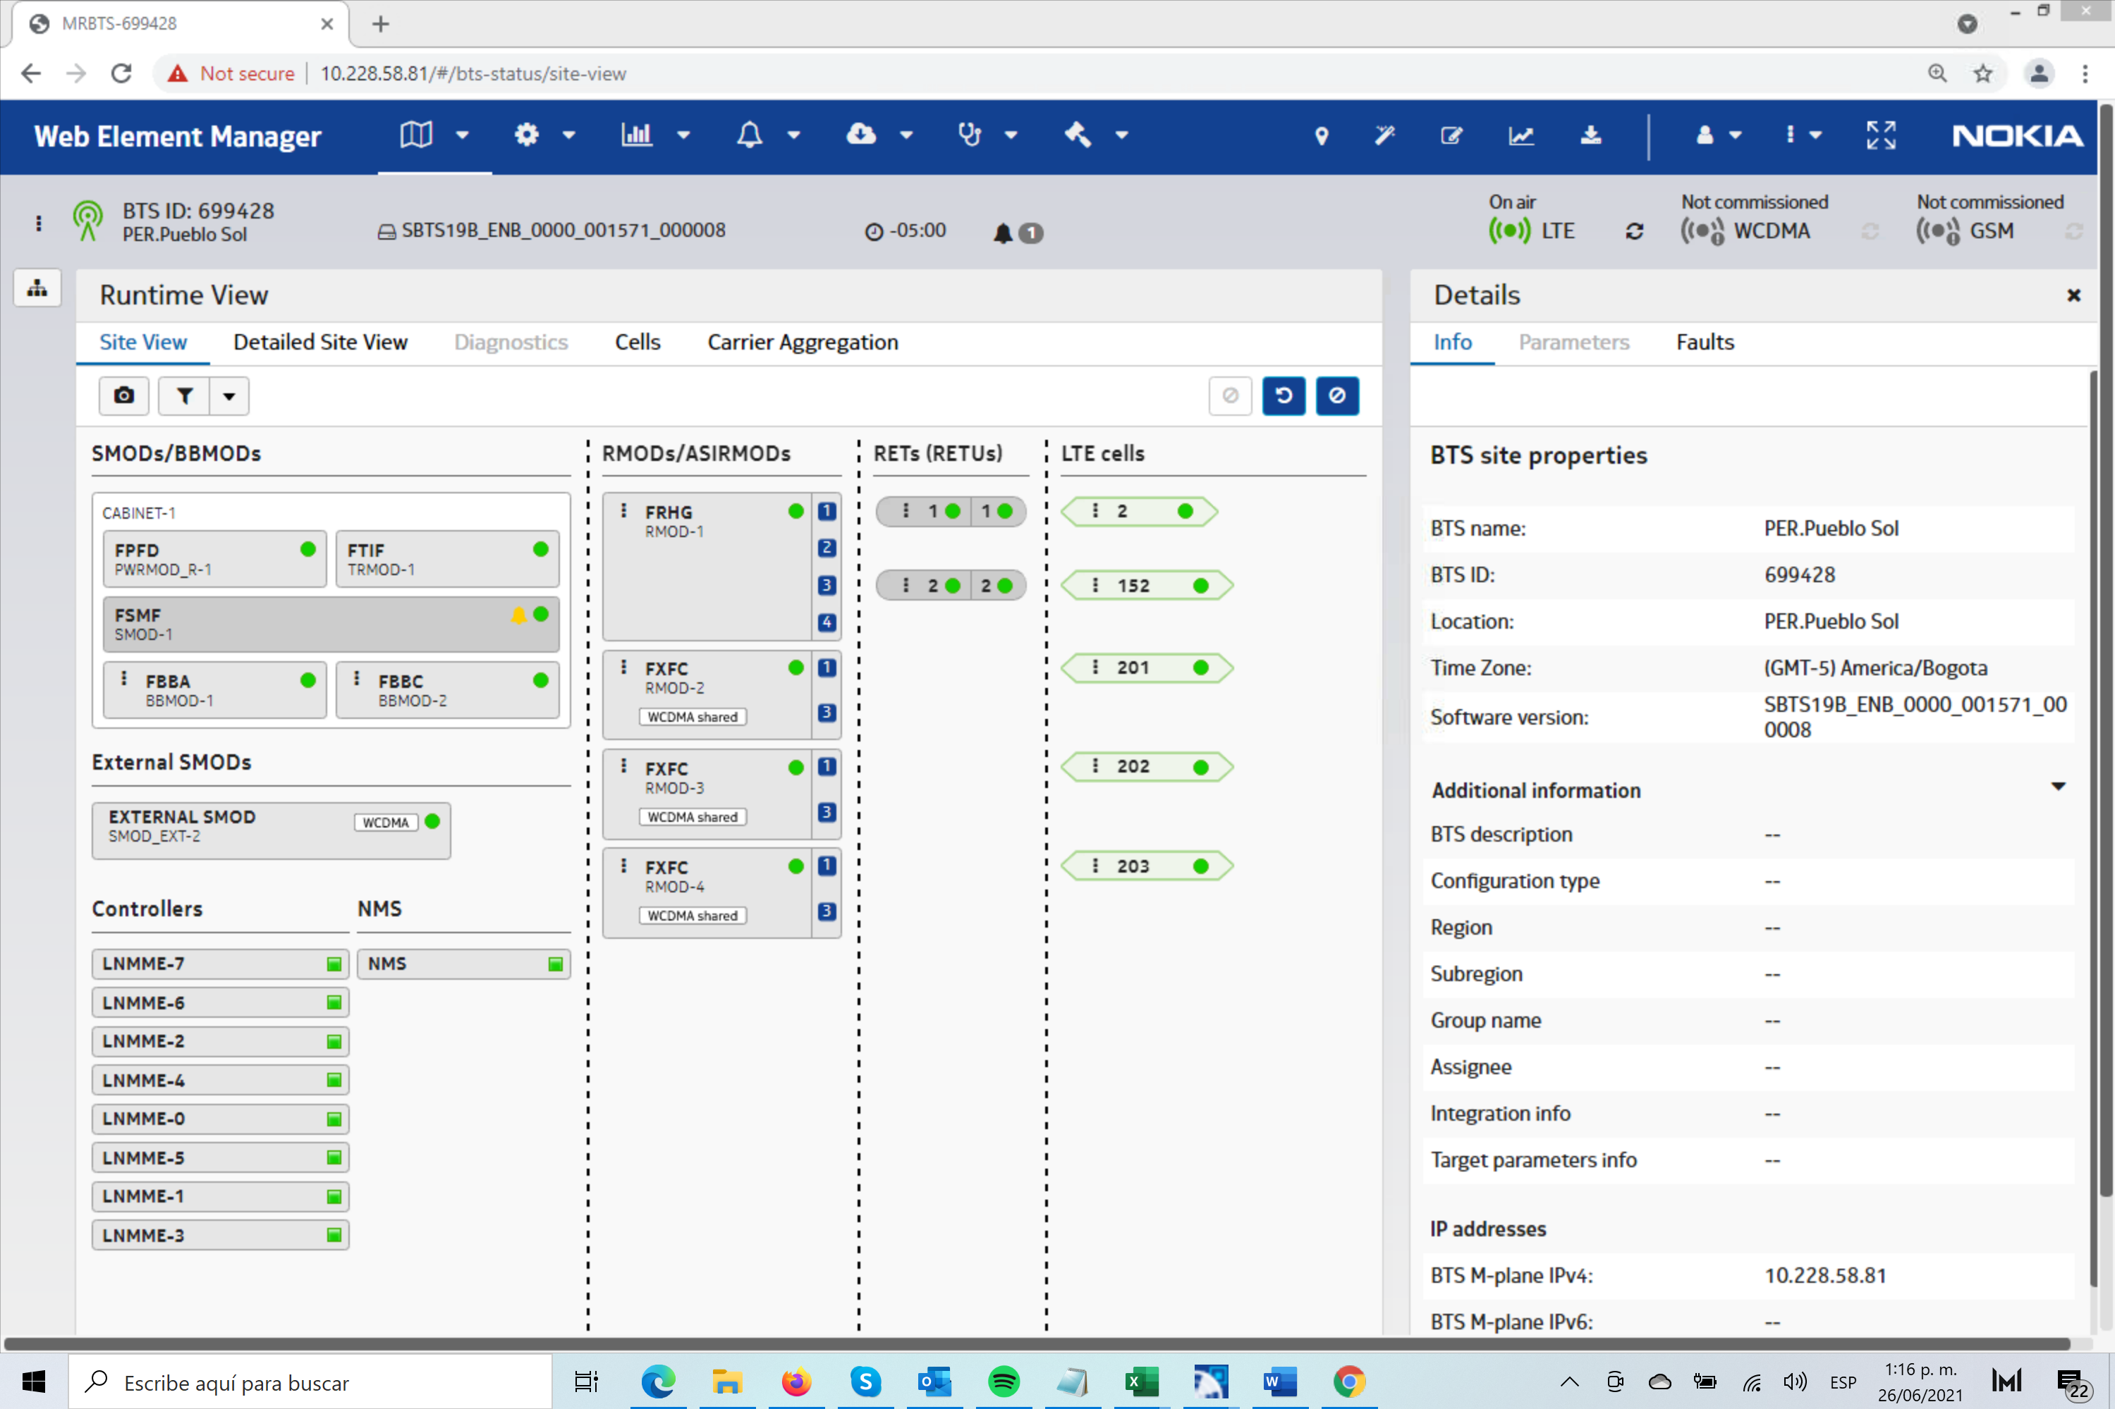

 |  |  |  |  |  |  |  |  |  | FOTOS TSS MODERNIZACION

 |  |  |  |  |  |  |  |  |  | FOTO RF L1 |  |  | FOTO RF L2 |  |  | FOTO RF L3

 |  |  |  |  |  |  |  |  |  | FOTO ANTENA L1 |  |  | FOTO ANTENA L2 |  |  | FOTO ANTENA L3

 | COMENTARIOS GENERALES

 | LTE 2600 SE MIGRA A NUEVO AIRSCALE NO SE REALIZARAN CAMBIOS FISICOS SOBRE ANTENAS SE MANTIENEN MODULO FRHG EXISTENTE SE REQUIERE INSTALAR FO ADICIONAL Y LOS RESPECTIVOS FOSH 6GB POR MODULO PARA GARANTIZAR MIMO 4*4 NUEVO FPFH SE INSTALA EN ACTUAL POSISCION DE FSMF LTE 2600 A DESMONTAR PARA ENERGIZAR MODULOS FRHG ESISTENTES SE REQUIERE INSTALAR MODULO FCOBEN POLE BACK TO BACK A ACTUAL POSICION DEL FSMF LTE 2600 LTE 1900 CAMBIA DE RSH A SRAN .

 | UBICACIÓN BANDA BASE LTE 2600

 | ACTUAL |  |  |  |  | PROYECCIÓN
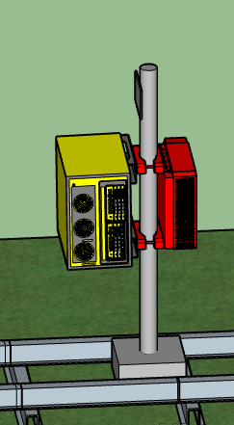
 |  |  |  |  |  |  |  |  |  | FOTO PUERTOS ANTENA L1 |  |  | FOTO PUERTOS ANTENA L2 |  |  | FOTO PUERTOS ANTENA L3
FSMF LTE DESMONTAR

NUEVO FCOB

SOLICITUD CW SOLUCION
 | SOLICITUD CW

 | REQUIERE CW |  |  | NO |  |  |  |  |  |  |  |  |  |  |  | CW EN CONJUNTO |  |  | NO

 |  |  | Placa: 80cm X 80cm |  |  | si | no | / Ubicación:

 |  |  | Riel Omega |  |  | si | no | Long Aprox (m)

 |  |  | Impermeabilizacion de placa |  |  | si | no

 |  |  | Acometidas AC |  |  | si | no | / Coraza |  |  | EMT |  | Galvan |  | / Long. Aprox: |  | mts | Diam:

 |  |  | Breaker 2X30 |  |  | si | no | / Ubicación:

 |  |  | Tablero de circuitos |  |  | si | no | de cuantos circuitos_________, Ubicación__________________________________

 |  |  | Pasamuros |  |  | si | no | Cuantos Huecos |  |  |  |  |  | Cantidad

 | SISTEMA DE TIERRAS

 |  | Buss-bar (platina de cobre) |  |  |  |  |  |  | Distancia entre barraje nuevo al anillo de tierra (m)
 |  |  |  |  |  |  |  |  | Distancia entre barraje nuevo al anillo de tierra (m)
 |  | Existe anillo de tierra |  |  |  | si | no |  | Distancia entre barraje nuevo al anillo de tierra (m)
 |  |  |  |  |  |  |  |  | Distancia entre barraje nuevo al anillo de tierra (m)
 |  |  |  |  |  |  |  |  | Distancia entre barraje nuevo al anillo de tierra (m)
 |  |  |  |  |  |  |  |  | Distancia entre barraje nuevo al anillo de tierra (m)
 |  |  |  |  |  |  |  |  | Distancia entre barraje nuevo al anillo de tierra (m)

 |  | Pole SM |  |  | cantidad |  | ubicación:

 |  | Soporte Antena |  |  | cantidad |  | ubicación:

 |  | Soporte para RF |  |  | cantidad |  | ubicación:

 |  | Escalerillas |  |  | cantidad |  | ubicación:

 |  | Riel Omega |  |  | cantidad |  | ubicación:

 |  | Rack de Torre |  |  | cantidad |  | ubicación:

, | ESCALERILLAS

 |  |  |  |  |  |  | Ancho |  |  | Long Aprox (m)

 |  | ubicación

 |  |  |  |  |  |  | Ancho |  |  | Long Aprox (m)

 |  | ubicación

 |  |  |  |  |  |  | Ancho |  |  | Long Aprox (m)

 |  | ubicación

 |  |  |  |  |  |  | Ancho |  |  | Long Aprox (m)

 |  | ubicación

 | SOPORTES ANTENA (EN ESTRUCTURAS LA ALTURA INDICADA ES AL CENTRO DEL SOPORTE) + RF MODULE

 |  |  |  |  |  |  |  |  | ESTADO |  |  | Long Aprox (m)

 |  |  | ubicación

 |  |  |  |  |  |  |  |  | ESTADO |  |  | Long Aprox (m)

 |  |  | ubicación

 |  |  |  |  |  |  |  |  | ESTADO |  |  | Long Aprox (m)

 |  |  | ubicación

 |  |  |  |  |  |  |  |  | ESTADO |  |  | Long Aprox (m)

 |  |  | ubicación

 |  |  |  |  |  |  |  |  | ESTADO |  |  | Long Aprox (m)

 |  |  | ubicación

N/A

 | POLE SM + PLATINA GALVANIZADA

 |  |  |  |  |  |  | SI | NO |  | Long Aprox (m)

 |  |  |  |  |  |  | SI | NO |  | Long Aprox (m)

 |  |  |  |  |  |  | SI | NO |  | Long Aprox (m)

 |  |  |  |  |  |  | SI | NO |  | Long Aprox (m)

 |  | ubicación

N/A

 | MODIFICACIONES ADICIONALES

 | SISTEMA DE PUESTA A TIERRA

 | BAJANTES Y PARARRAYOS

 | ANILLO DE TIERRA

 | BARRAJES EN TORRE

 | BARRAJES EN PISO

 | ESCALERILLAS EXISTENTES

 | ESCALERILLA TORRE (INDICAR LONGITUD)

 | ESCALERILLAS RECORRIDO HORIZONTAL (INDICAR LONGITUD)

 | ESCALERILLAS RECORRIDO HORIZONTAL (INDICAR LONGITUD)

